Sheet1
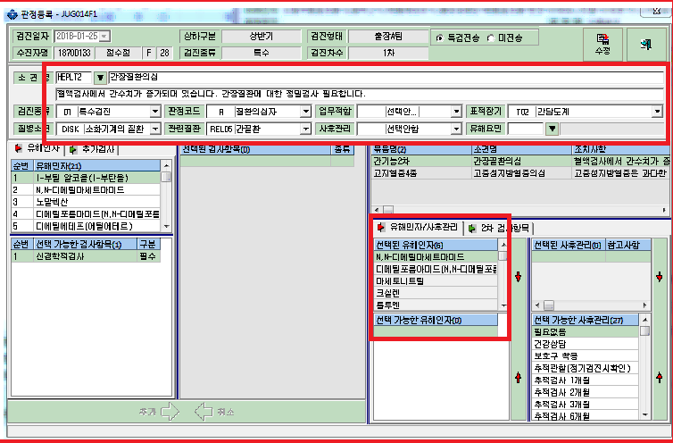
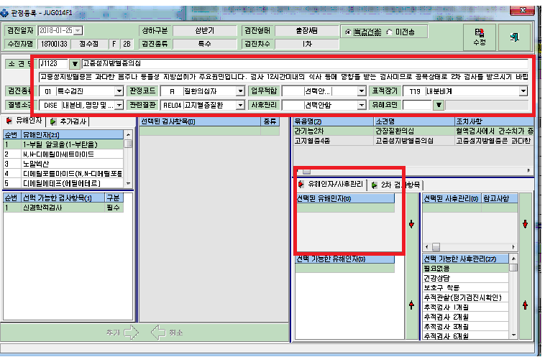

간장질환은 보면 유해인자가 저절로 따라옵니다.
근데 이상지질혈증의 경우(이번년도부터 야간외에서의 특수검진 항목해당시에 재검 하기로 했습니다.)
유해인자가 따라오지않습니다.
안티몬, 디클로로메탄, 아세토니트릴, 일산화탄소, 메틸클로로포름, 트리클로로에탄등의 경우 콜레스테롤 3종을 검사합니다.
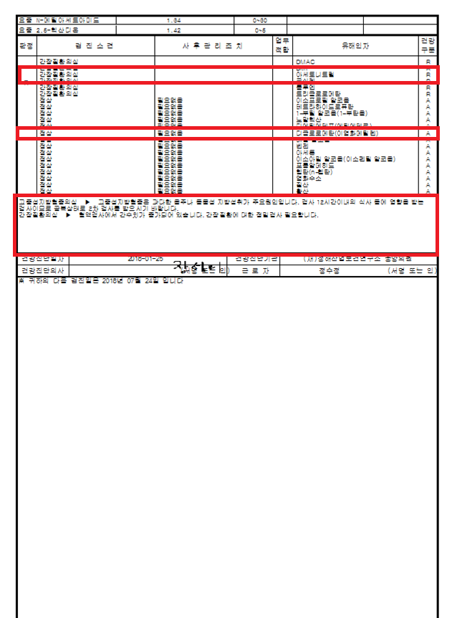

간장의 경우 유해인자에도 R이 나오면서 밑에 설명도 재검하라고 나오는데
고중성지방혈증의 심의 경우에는 밑에 설명은 재검인데 위에 유해인자에는 건강구분A로 나옵니다.

